摘要
序号 | 会议名称 | 会议级别
1 | UPC测井新技术国际学术研讨会（UPC International Symposium on Well Logging New Technologies） | 国际会议
2 | 电力科学与技术国际会议（ICPST, IEEE International Conference on Power Science and Technology‌） | 国际会议
3 | 国际超声大会（ICU，International Congress on Ultrasonics） | 国际会议
4 | 国际地球电磁感应学术讨论会（EMIW， Electromagnetic Induction Workshop） | 国际会议
5 | 国际地质大会（IGC, International Geological Congress，IGC） | 国际会议
6 | 国际探地雷达会议（IGR, International Conference on Ground Penetrating Radar） | 国际会议
7 | 国际岩石物理学家与测井分析家学会（SPWLA, Society of Petrophysicists and Well Log Analysts） | 国际会议
8 | 环境与工程地球物理国际会议（ICEEG，International Conference on Environmental and Engineering Geophysics） | 国际会议
9 | 美国地球物理学会年会（AGU，American Geophysical Union） | 国际会议
10 | 莫斯科太阳系研讨会（MOSCOW SOLAR SYSTEM SYMPOSIUM） | 国际会议
11 | 欧洲地球科学联合会年会（EGU，European Geosciences Union） | 国际会议
12 | 欧洲地质学家与工程师学会年会（EAGE，European Association of Geoscientists and Engineers） | 国际会议
13 | 数字岩石物理与应用国际研讨会（EAGE-SCA，International Symposium on Digital Rock Physics and Applications） | 国际会议
14 | 天线、传播与电磁理论国际会议（ISAPE‌, The International Symposium on Antennas, Propagation and EM Theory） | 国际会议
15 | 亚洲大洋洲地球科学学会（AOGS, Asia Oceania Geosciences Society） | 国际会议
16 | 引力磁效应与大尺度转动测量国际会议（GRM，International Workshop on Gravitomagnetism and large-scale Rotation Measurement） | 国际会议
17 | 应用地球科学与能源国际会议（IMAGE，International Meeting for Applied Geoscience and Energy） | 国际会议
18 | 智能计算国际会议（ICIC, International Conference on Intelligent Computing） | 国际会议
19 | 中国国际地球电磁学术研讨会（CIGEW，China International Geo-electromagnetism Workshop） | 国际会议
20 | 中欧月基引力波探测研讨会（SELW-LGWD, Sino-European Workshop on Lunar-based Gravitational Waves Detection） | 国际会议
21 | 重磁电方法及应用国际研讨会（International Workshop on Gravity, Electrical & Magnetic Methods and Their Applications） | 国际会议
22 | 21世纪辐射防护专题会议 | 国内会议
23 | 博鳌防灾减灾大会（Boao Conference on Disaster Prevention and Reduction） | 国内会议
24 | 地球能源前沿论坛 | 国内会议
25 | 国家野外科学观测研究站建设发展暨新构造与地震灾害学术研讨会 | 国内会议
26 | 青年地学论坛 | 国内会议
27 | 青年行星论坛 | 国内会议
28 | 全国地学研究生论坛（National Geo-Graduates Forum） | 国内会议
29 | 全国日地空间物理学研讨会 | 国内会议
30 | 全国数学地质与地学信息学术研讨会 | 国内会议
31 | 深空探测遥感测绘学术研讨会 | 国内会议
32 | 油气地球物理学术年会（CPG，Committee of Petroleum Geophysicists） | 国内会议
33 | 中国地球科学联合学术年会（CGU，Annual Meeting Of Chinese Geoscience Union） | 国内会议
34 | 中国地球物理学会地球物理技术委员会学术研讨会 | 国内会议
35 | 中国地球物理学会地震各向异性与多分量地震技术研讨会 | 国内会议
36 | 中国地球物理学会多波多分量地震技术发展论坛 | 国内会议
37 | 中国地球物理学会矿产测井分会 | 国内会议
38 | 中国地球物理学会年会 | 国内会议
39 | 中国地球物理学会旋转地震学及其应用学术研讨会 | 国内会议
40 | 中国极地科学学术年会 | 国内会议
41 | 中国石油物探学术年会 | 国内会议
42 | 中亚-天山青年地质论坛（Central Asia-Tianshan Youth Geological Forum） | 国内会议

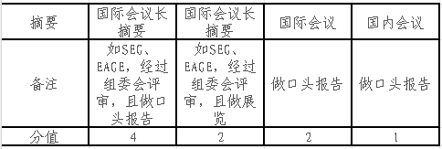

竞赛
序号 | 比赛名称 | 赛事级别 | 主办单位/获奖发证单位 | 备注
1 | “挑战杯”全国大学生课外学术科技作品竞赛 | 国家级 | 共青团中央/中国科协/教育部/全国学联 | 分赛获奖按赛区等级认定 | 竞赛认定参考标准： 优先参照学院奖学金评审委员会意见，其次参考学校教务处发布的《中国地质大学（北京）大学生学科竞赛认定目录（2023版）》，整理汇总了地信学院研究生可能涉及到的学科竞赛，并依照该目录认定等级。不在参考目录中的竞赛原则上不加分。
2 | “挑战杯”中国大学生创业计划大赛 | 国家级 | 共青团中央/中国科协/教育部/全国学联 | 分赛获奖按赛区等级认定
3 | “中国光谷·华为杯”中国研究生创“芯”大赛 | 国家级 | 教育部学位与研究生发展中心 | 分赛获奖按赛区等级认定
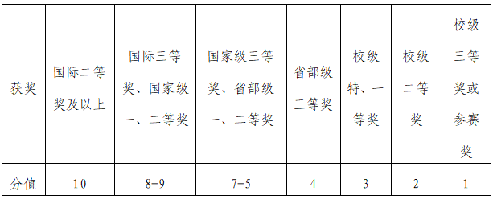
4 | “中国光谷·华为杯”中国研究生数学建模竞赛 | 国家级 | 中国学位与研究生教育学会/中国科协青少年科技中心/中国研究生数学建模竞赛组委会 |  | 国家奖学金：
5 | 蓝桥杯全国软件和信息技术专业人才大赛 | 国家级 | 工业和信息化部人才交流中心 | 分赛获奖按赛区等级认定
6 | 全国大学生“创新杯”地球物理知识竞赛 | 国家级 | 中国地球物理学会/教育部高等学校地球物理学类专业教学指导委员会
7 | 全国大学生创新创业训练计划年会展示 | 国家级 | 教育部高等教育司/国家级大学生创新创业训练计划专家组（“国创计划”专家工作组） | 获奖按国家级一等奖认定、入选按照国家级二等奖认定
8 | 全国大学生电子设计竞赛 | 国家级 | 教育部/工业和信息化部人教司 | 分赛获奖按赛区等级认定
9 | 全国大学生集成电路创新创业大赛 | 国家级 | 工业和信息化部人才交流中心 | 分赛获奖按赛区等级认定 | 学业奖学金：
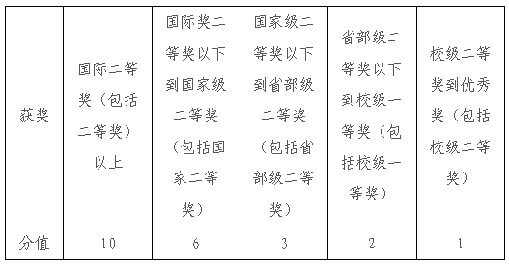
10 | 全国大学生嵌入式芯片与系统设计竞赛 | 国家级 | 中国电子学会
11 | 全国大学生智能汽车竞赛 | 国家级 | 教育部高等学校自动化专业教学指导分委员会 | 分赛获奖按赛区等级认定
12 | 中国国际“互联网+”大学生创新创业大赛 | 国家级 | 教育部/中央统战部/中央网络安全和信息化委员会办公室/国家发展改革委/人力资源社会保障部/中国科学院/中国工程院/国家知识产权局/国家乡村振兴局/共青团中央 | 分赛获奖按赛区等级认定
13 | “东方杯”全国大学生勘探地球物理大赛 | 省部级 | 中国石油集团东方地球物理勘探有限责任公司/中国石油大学（北京）/Society of Exploration Geophysicists(SEG)/中国石油学会石油物探专业委员会
14 | “东方杯”全国大学生勘探地球物理软件开发大赛 | 省部级 | Society of Exploration Geophysicists(SEG)/中国石油学会石油物探专业委员会/中国石油集团东方地球物理勘探有限责任公司/中国石油大学（华东）
15 | “京彩大创”北京大学生创新创业大赛 | 省部级 | 北京市教育委员会/北京市人力资源和社会保障局/北京市发展和改革委员会
16 | π、NEWS全国大学生地震资料处理解释应用大赛 | 省部级 | 中国地球物理学会/石油物探技术研究院
17 | 北京市大学生电子设计竞赛 | 省部级 | 北京市教育委员会
18 | 北京市大学生集成电路设计竞赛 | 省部级 | 北京市教育委员会
19 | 全国大学生测井技能大赛 | 省部级 | 中国石油学会
20 | “东方杯”全国大学生勘探地球物理大赛中国地质大学（北京）分赛 | 校级 | 研究生院/教务处/地球物理与信息技术学院
21 | 中国地质大学（北京）“挑战杯”大学生课外学术科技作品竞赛 | 校级 | 校团委
22 | 中国地质大学（北京）“摇篮杯”大学生创新创业大赛 | 校级 | 党委学生工作部
23 | 中国地质大学（北京）大学生电子设计竞赛 | 校级 | 中国地质大学（北京）
24 | 中国地质大学（北京）大学生实验室安全知识竞赛 | 校级 | 实验室与设备管理处/数理学院

